상품제안서
2024 스테디 캘린더(주문제작형) | 상품코드: F23460

 |  |  |  |  |  |  | 02-412-0044 | www.easy1.co.kr
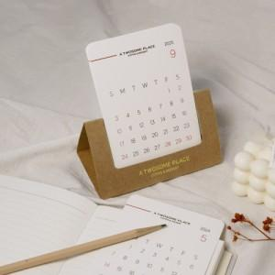

【상세/제작정보】 | 캘린더12장 풀컬러인쇄

【인쇄/포장옵션】 | 금박, 풀칼라 / 크라프트 종이봉투

【공급단가】 | 수량 | 200~ | 500~ | 1,000~ | 3,000~ | 5,000~
*VAT별도 | 단가 | 1,870원 | 1,840원 | 1,800원 | 1,750원 | 1,720원

【상품 URL】 | https://dev.easy1.co.kr:443/src/goods_detail.php?gdno=23460

